Hőtermelők
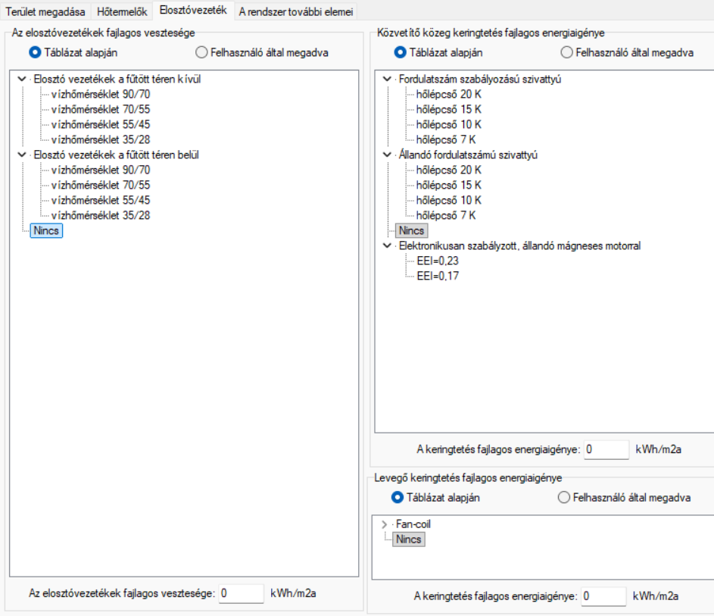
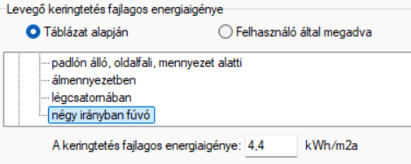
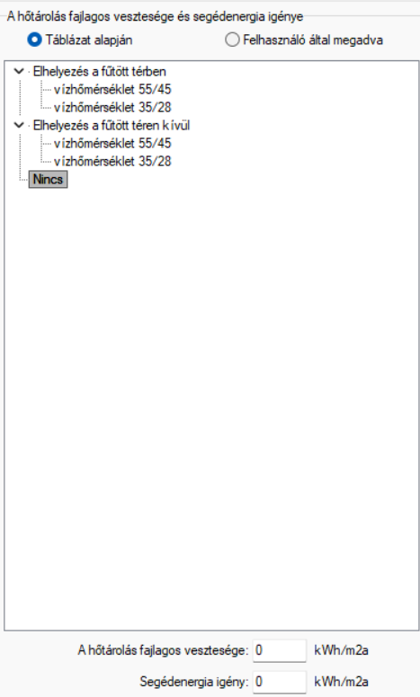
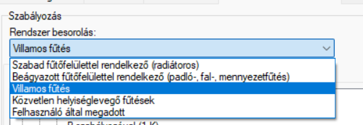
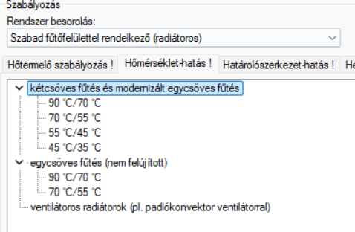
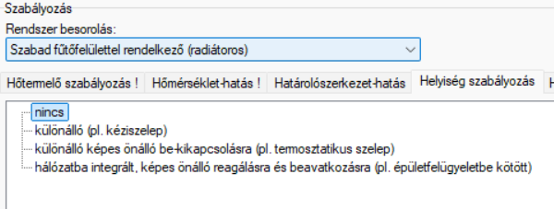

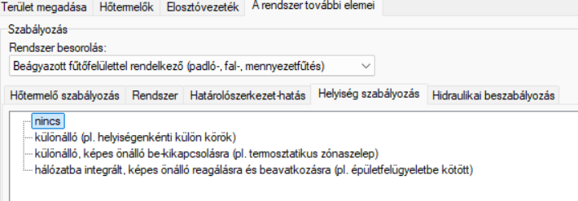
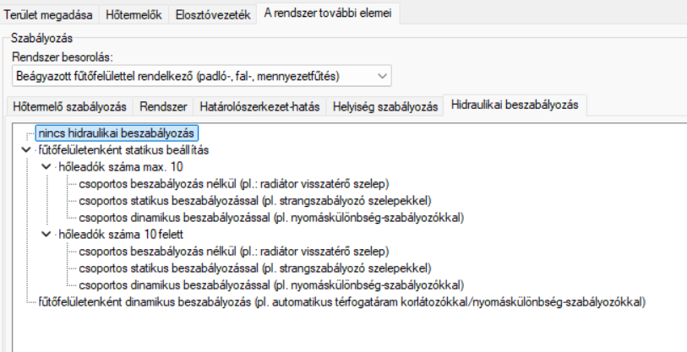
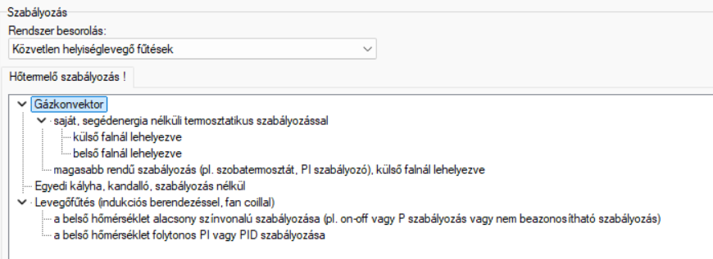
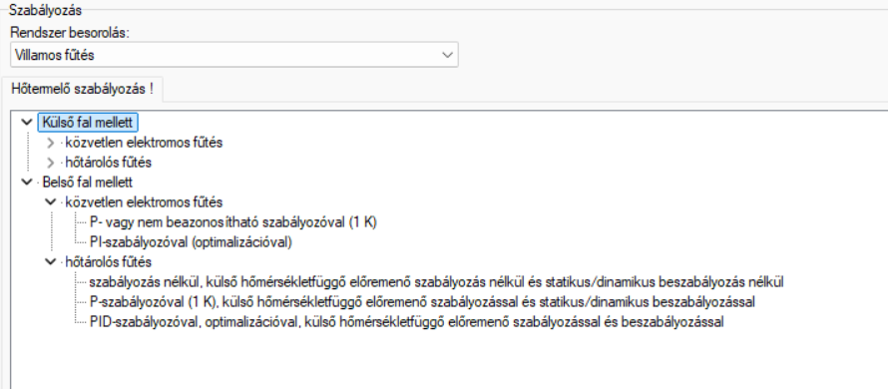
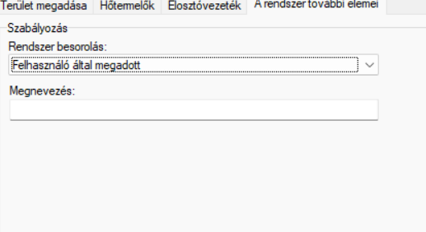
MIRO! | Megnevezés | αk | Energiahordozó | ef | esus | Ck | qk,v | hkogen | Ffé/éh | fnren | fren | fCO2
 |  | - |  | - | - | - | [kWh/m2a] | % | - | - | - | [g/kWh]

Távfűtés | Távfűtés | 1 | távhűtés, szolgáltató által megadva | 1.26 | 0 | 1.01 | 0 | 0 | 1 | 1.38 | 0 | 374
Olaj- és gázkazánok | Fűtött téren kívül elhelyezett állandó hőmérsékletű olaj- vagy gázkazán | 1 | földgáz | 1 | 0 | 1.325 | 0.648 | 0 | 0.9 | 1.1 | 0 | 297
Olaj- és gázkazánok | Fűtött téren kívül elhelyezett alacsony hőmérsékletű olaj- vagy gázkazán | 1 | földgáz | 1 | 0 | 1.128 | 0.648 | 0 | 0.9 | 1.1 | 0 | 297
Olaj- és gázkazánok | Fűtött téren kívül elhelyezett kondenzációs olaj- vagy gázkazán | 1 | földgáz | 1 | 0 | 1.048 | 0.648 | 0 | 0.9 | 1.1 | 0 | 297
Olaj- és gázkazánok | Fűtött téren belül elhelyezett állandó hőmérsékletű olaj- vagy gázkazán | 1 | földgáz | 1 | 0 | 1.235 | 0.648 | 0 | 0.9 | 1.1 | 0 | 297
Olaj- és gázkazánok | Fűtött téren belül elhelyezett alacsony hőmérsékletű olaj- vagy gázkazán | 1 | földgáz | 1 | 0 | 1.08 | 0.648 | 0 | 0.9 | 1.1 | 0 | 297
Olaj- és gázkazánok | Fűtött téren belül elhelyezett kondenzációs olaj- vagy gázkazán | 1 | földgáz | 1 | 0 | 1.01 | 0.648 | 0 | 0.9 | 1.1 | 0 | 297
Elektromos üzemű hőszivattyúk | Elektromos üzemű hőszivattyú, víz hőforrással, fűtővíz hőmérséklet 55/45 | 1 | elektromos áram | 2.5 | 0.1 | 0.23 | 0 | 0 | 1 | 2.3 | 0.3 | 455
Elektromos üzemű hőszivattyúk | Elektromos üzemű hőszivattyú, víz hőforrással, fűtővíz hőmérséklet 35/28 | 1 | elektromos áram | 2.5 | 0.1 | 0.19 | 0 | 0 | 1 | 2.3 | 0.3 | 455
Elektromos üzemű hőszivattyúk | Elektromos üzemű hőszivattyú, talajhő hőforrással, fűtővíz hőmérséklet 55/45 | 1 | elektromos áram | 2.5 | 0.1 | 0.27 | 0 | 0 | 1 | 2.3 | 0.3 | 455
Elektromos üzemű hőszivattyúk | Elektromos üzemű hőszivattyú, talajhő hőforrással, fűtővíz hőmérséklet 35/28 | 1 | elektromos áram | 2.5 | 0.1 | 0.23 | 0 | 0 | 1 | 2.3 | 0.3 | 455
Elektromos üzemű hőszivattyúk | Elektromos üzemű hőszivattyú, levegő hőforrással, fűtővíz hőmérséklet 55/45 | 1 | elektromos áram | 2.5 | 0.1 | 0.37 | 0 | 0 | 1 | 2.3 | 0.3 | 455
Elektromos üzemű hőszivattyúk | Elektromos üzemű hőszivattyú, levegő hőforrással, fűtővíz hőmérséklet 35/28 | 1 | elektromos áram | 2.5 | 0.1 | 0.3 | 0 | 0 | 1 | 2.3 | 0.3 | 455
Elektromos üzemű hőszivattyúk | Elektromos üzemű hőszivattyú, távozó levegő hőforrással, fűtővíz hőmérséklet 55/45 | 1 | elektromos áram | 2.5 | 0.1 | 0.3 | 0 | 0 | 1 | 2.3 | 0.3 | 455
Elektromos üzemű hőszivattyúk | Elektromos üzemű hőszivattyú, távozó levegő hőforrással, fűtővíz hőmérséklet 35/28 | 1 | elektromos áram | 2.5 | 0.1 | 0.24 | 0 | 0 | 1 | 2.3 | 0.3 | 455
Elektromos üzemű hőszivattyúk | Elektromos üzemű hőszivattyú, levegő hőforrással, levegő fűtőközeggel | 1 | elektromos áram | 2.5 | 0.1 | 0.4 | 0 | 0 | 1 | 2.3 | 0.3 | 455
Szilárd és biomassza tüzelésű kazánok | Szilárdtüzelésű kazán | 1 | tűzifa, biomassza | 0.6 | 1 | 1.85 | 0 | 0 | 0.93 | 0.6 | 0.6 | 40
Szilárd és biomassza tüzelésű kazánok | Fatüzelésű kazán | 1 | tűzifa, biomassza | 0.6 | 1 | 1.75 | 0.125 | 0 | 0.93 | 0.6 | 0.6 | 40
Szilárd és biomassza tüzelésű kazánok | Pellet-tüzelésű kazán | 1 | pellet | 0.6 | 1 | 1.1 | 1.831 | 0 | 0.93 | 0.6 | 0.6 | 40
Szilárd és biomassza tüzelésű kazánok | Faelgázosító kazán | 1 | tűzifa, biomassza | 0.6 | 1 | 1.2 | 0.125 | 0 | 0.93 | 0.6 | 0.6 | 40
Egyedi fűtések | Elektromos hősugárzó | 1 | elektromos áram | 2.5 | 0.1 | 1 | 0 | 0 | 1 | 2.3 | 0.3 | 455
Egyedi fűtések | Elektromos hőtárolós kályha | 1 | elektromos áram | 2.5 | 0.1 | 1.03 | 0 | 0 | 1 | 2.3 | 0.3 | 455
Egyedi fűtések | Gázkonvektor, szabályozó nélküli, vagy csak folyamatos hőmérsékletszabályozással | 1 | földgáz | 1 | 0 | 1.4 | 0 | 0 | 0.9 | 1.1 | 0 | 297
Egyedi fűtések | Gázkonvektor, kombinált hőmérsékletszabályozással ellátott, hagyományos | 1 | földgáz | 1 | 0 | 1.32 | 0 | 0 | 0.9 | 1.1 | 0 | 297
Egyedi fűtések | Gázkonvektor, kombinált hőmérsékletszabályozással ellátott, csökkentett terhelésen mért hatásfoka legalább 89% | 1 | földgáz | 1 | 0 | 1.12 | 0 | 0 | 0.9 | 1.1 | 0 | 297
Egyedi fűtések | Gázkonvektor, kombinált hőmérsékletszabályozással ellátott, csökkentett terhelésen mért hatásfoka legalább 93% | 1 | földgáz | 1 | 0 | 1.07 | 0 | 0 | 0.9 | 1.1 | 0 | 297
Egyedi fűtések | Kandalló (zárt, hagyományos) | 1 | tűzifa, biomassza | 0.6 | 1 | 1.8 | 0 | 0 | 0.93 | 0.6 | 0.6 | 40
Egyedi fűtések | Kályha | 1 | tűzifa, biomassza | 0.6 | 1 | 1.9 | 0 | 0 | 0.93 | 0.6 | 0.6 | 40
Egyedi fűtések | Cserépkályha | 1 | földgáz | 1 | 0 | 1.6 | 0 | 0 | 0.9 | 1.1 | 0 | 297
Egyedi fűtések | Kandalló (nyitott, hagyományos) | 1 | tűzifa, biomassza | 0.6 | 1 | 4 | 0 | 0 | 0.93 | 0.6 | 0.6 | 40
Földgáz üzemű hőszivattyú | Földgáz üzemű hőszivattyú, levegő hőforrással, fűtővíz hőmérséklet 45/40 | 1 | földgáz | 1 | 0 | 0.58 | 0 | 0 | 0.9 | 1.1 | 0 | 297
Elektromos kazán | Elektromos kazán | 1 | elektromos áram | 2.5 | 0.1 | 1.11 | 0 | 0 | 1 | 2.3 | 0.3 | 455

